信用交易
融资融券市场交易数据统计(2025-04-11)

标的证券 | 融资融券余额（亿元） | 融资余额（亿元） | 融券余额（亿元） | 融资买入额（亿元） | 融资融券规模变化（亿元） | 融资余额增幅(‰) | 融券余额增幅(%)
统计数据 | 18,092.94 | 17,930.83 | 110.13 | 1,237.54 | -40.64 | -2.21 | -0.30
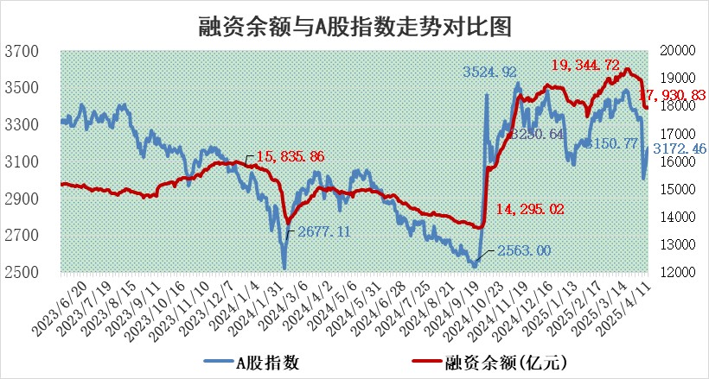

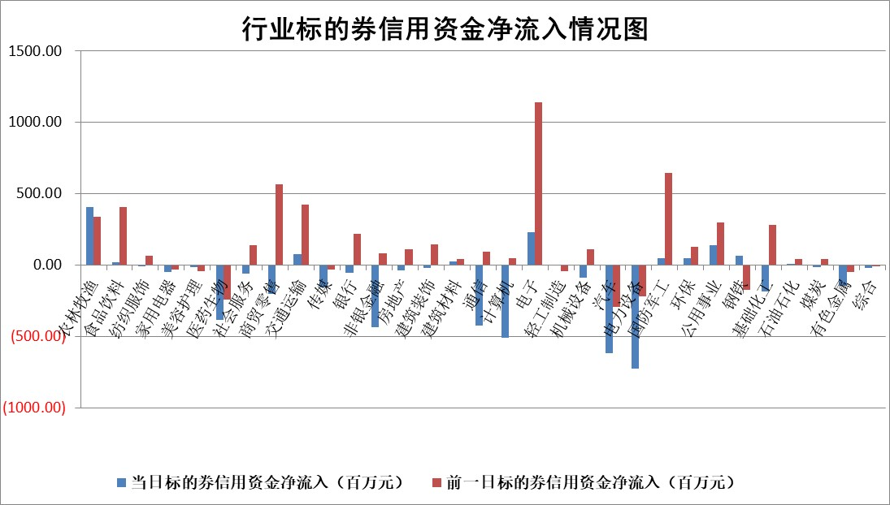

标的基金代码 | 标的基金简称 | 融资余额/市值(%) | 融资余额增幅(%) | 融资买入额/成交金额(%) | （融资余额净增额-融券余额净增额）/市值(‱) | 融券余额降幅(%) | ABS[（融资余额净增额-融券余额净增额）/市值净增额-1](%)
159902 | 华夏中小板ETF | 0.00 | 0.00 | 0.00 | 0.00 | 0.00 | 100.00
159915 | 易方达创业板ETF | 2.81 | -5.99 | 2329316.00 | -17.89 | 0.65 | 206.99
159919 | 嘉实沪深300ETF | 0.72 | -0.89 | 0.64 | -0.61 | 4.86 | 101.87
159920 | 华夏恒生ETF | 35.74 | 0.21 | 128.87 | 7.50 | 0.00 | 93.84
159922 | 嘉实中证500ETF | 0.70 | 2.55 | 4.84 | 2.41 | 4.37 | 96.02
159925 | 南方沪深300ETF | 0.50 | -6.77 | 0.18 | -3.64 | -0.56 | 112.32
159928 | 消费ETF | 2.40 | -4.29 | 2.94 | -10.85 | -9.82 | 336.52
159934 | 易方达黄金ETF | 32.76 | -0.20 | 3.29 | -6.54 | 0.00 | 101.55
159939 | 全指信息技术ETF | 1.07 | -1.63 | 80.56 | -2.17 | -1720.02 | 100.70
159940 | 全指金融地产ETF | 0.35 | -0.65 | 0.00 | -0.23 | 0.00 | 98.74
159995 | 半导体芯片ETF | 2.65 | -4.15 | 429.17 | -11.83 | -4.10 | 103.54
159997 | 天弘中证电子ETF | 2.33 | -7.12 | 3.77 | -18.04 | -19.49 | 106.42
159998 | 天弘中证计算机主题ETF | 0.89 | 7.37 | 0.16 | 5.88 | -1.16 | 97.03
510050 | 华夏上证50ETF | 2.13 | -1.15 | 186.19 | -1.79 | 24.29 | 101.84
510180 | 华安上证180ETF | 0.41 | -0.95 | 2.06 | -0.67 | -38.17 | 102.68
510880 | 华泰柏瑞红利ETF | 0.84 | 2.26 | 2.89 | 1.73 | -19.18 | 104.87
510900 | 易方达恒生H股ETF | 38.77 | 0.03 | 5.16 | 1.24 | 0.00 | 99.25
511010 | 5年期国债ETF | 2.18 | -0.44 | 0.03 | -0.97 | 0.00 | 129.26
511380 | 可转债及可交换债券ETF | 2.39 | -1.61 | 131.22 | -3.93 | 0.00 | 96.66
512000 | 全指证券ETF | 6.58 | -0.60 | 14.93 | -4.02 | -0.13 | 27.19
512010 | 沪深300医药卫生ETF | 5.58 | 0.92 | 91.96 | 5.54 | 4.26 | 93.99
512070 | 沪深300非银ETF | 3.42 | 1.25 | 520.96 | 4.23 | 0.00 | 116.94
512400 | 南方中证申万有色金属ETF | 1.67 | -1.01 | 0.43 | -2.69 | -6.69 | 104.46
512580 | 广发中证环保产业ETF | 0.96 | 3.54 | 0.08 | 3.27 | 0.00 | 92.80
512660 | 国泰中证军工ETF | 2.36 | 4.81 | 15.12 | 10.79 | -0.75 | 97.40
512800 | 华宝中证银行ETF | 5.71 | -0.01 | 2.80 | 0.23 | 1.18 | 97.84
512980 | 广发中证传媒ETF | 1.46 | 1.99 | 373.71 | -0.78 | -26.43 | 100.90
515030 | 华夏中证新能源汽车ETF | 2.01 | -0.16 | 3.12 | -0.88 | -4.32 | 100.68
515050 | 华夏中证5G通信主题ETF | 1.53 | -2.63 | 5.86 | -3.82 | 6.07 | 102.09
515070 | 华夏中证人工智能ETF | 2.94 | 1.27 | 10.19 | 3.69 | 0.00 | 97.93
标的股票比较指标 |  | 融资余额/流通A股市值(%) | 融资余额增幅(%) | 融资买入额/成交金额(%) | （融资余额净增额-融券余额净增额）/流通A股市值(‱) | 融券余额降幅(%) | ABS[（融资余额净增额-融券余额净增额）/流通A股市值净增额-1](%)
前十名标的个股 |  | 鹏都农牧 | 锦江航运 | 华锐精密 | 锦江航运 | 西王食品 | 兴齐眼药
 |  | 东旭光电 | 连云港 | 新益昌 | 贝因美 | 中电兴发 | 中微公司
 |  | 威创股份 | 贝因美 | 东来技术 | 欧圣电气 | 新相微 | 福事特
 |  | 海印股份 | 晶丰明源 | 友车科技 | 四方精创 | 振华股份 | 鑫磊股份
 |  | 广汇汽车 | 菲利华 | 华利集团 | 神农科技 | 迪生力 | 久盛电气
 |  | 首航高科 | 昭衍新药 | 复洁环保 | 隆扬电子 | 通鼎互联 | 军信股份
 |  | 超华科技 | 欧圣电气 | 高华科技 | 胜宏科技 | 桂冠电力 | 智信精密
 |  | 联络互动 | 华绿生物 | 武汉控股 | 北方长龙 | 红星发展 | 聚赛龙
 |  | 爱康科技 | 新乳业 | 蓝焰控股 | 昆船智能 | 深水海纳 | 多浦乐
 |  | 长江健康 | 药康生物 | 英集芯 | 华绿生物 | 泸天化 | 通行宝
后十名标的个股 |  | 联创股份 | 鸿铭股份 | 玉龙股份 | 鸿铭股份 | 黄河旋风 | 尤洛卡
 |  | 香雪制药 | 华利集团 | 致尚科技 | 华西能源 | 芯朋微 | 博思软件
 |  | 华闻集团 | 横店影视 | 中航产融 | 盛景微 | 华设集团 | 山东药玻
 |  | 东方集团 | 华曙高科 | 北自科技 | 移远通信 | 博云新材 | 信安世纪
 |  | 中青宝 | 五洲交通 | 欧菲光 | 君亭酒店 | 锦江航运 | 中航高科
 |  | 晨鸣纸业 | 华峰测控 | 英力股份 | 旭光电子 | 骆驼股份 | 派林生物
 |  | 中航电测 | 中南传媒 | 概伦电子 | 好利科技 | 嘉化能源 | 泰祥股份
 |  | 海通证券 | 康平科技 | 联创股份 | 凌云股份 | 宏川智慧 | 翔丰华
 |  | 普利制药 | 南亚新材 | 香雪制药 | 岱勒新材 | 青岛港 | 珀莱雅
 |  | 世纪华通 | 重庆百货 | 华闻集团 | 新力金融 | 龙头股份 | 元道通信
说明：1.以上普通交易数据和信用交易数据皆以交易日收盘后数据为基准；2.上述标的证券总数据只计算标的证券市场总数据，不包括从标的证券中调出去标的证券数据，所以与交易所公布的总值略有不同； 3.上述行业采用申万一级行业分类；4.以上标的基金和标的个股中比较的6个指标值中：前5个（从左至右）为正向指标，值越大排名越靠前；第6个为逆向指标，值越小，排名越靠前；5.第6个指标中ABS[]表示求绝对值，其主要用于考量信用资金相对净流入对股价相对净变化的贡献程度；6.数据来源：wind，交易所。

 |  |  |  | 证券代码 | 新增融资余额 | 融资买入额 | 融资买入增幅前10
 |  | 1 | 西部建设 | 002302 | 80643953 | 177472374 | 41%
 |  | 2 | 天键股份 | 301383 | 27855096 | 56831811 | 39%
 |  | 3 | 井松智能 | 688251 | 7040854 | 13763946 | 27%
 |  | 4 | 国电电力 | 600795 | 116116226 | 151740647 | 23%
 |  | 5 | 华立科技 | 301011 | 9342856 | 31199107 | 23%
 |  | 6 | 捷邦科技 | 301326 | 9066090 | 22350547 | 22%
 |  | 7 | 海利尔 | 603639 | 19864834 | 35520613 | 20%
 |  | 8 | 华研精机 | 301138 | 7597460 | 13339451 | 16%
 |  | 9 | 鹏辉能源 | 300438 | 83773067 | 304558811 | 16%
 |  | 10 | 建科股份 | 301115 | 7106455 | 29879412 | 15%

